1. Lid y Estr
 | AUTOEVALUACIÓN PNCTD – LIDERAZGO Y ESTRATEGIA ©Fundación Premio Nacional a la Calidad
 | VERSIÓN: | 1.1 |  |  |  |  |  | FECHA: | 2025-01-16

 | Requisitos del Criterio 1 Liderazgo y Estrategia (100 puntos) Más allá de los elementos tecnológicos inherentes a la TD, no hay proceso de cambio orientado a resultados si no es diseñado y conducido por un equipo gerencial comprometido. Aún cuando la envergadura y los recursos necesarios para abordar un proyecto de TD dependerán del tamaño de la organización y su complejidad operativa, todo proyecto requerirá un enfoque estratégico, recursos económicos, materiales y simbólicos, coordinados para lograr los objetivos.

 | Este Criterio permite entender y evaluar las prácticas y/o metodologías mediante las cuales la conducción de la empresa formula las estrategias de Transforamcion Digital, define el estado deseado y establece objetivos estratégicos y operativos para que la organización logre alcanzarlo. Los requisitos que se presentan a continuación deben completarse describiendo las metodologías utilizadas y su grado de despliegue.
 | Requisitos

1 | a) Formula, formaliza y comunica una estrategia de TD que incluye: I. Un desarrollo armónico de las ocho tecnologías y/o prácticas contenidas en el sistema de gestión del presente Modelo.

 | a) Formula, formaliza y comunica una estrategia de TD que incluye: II.Los ámbitos prioritarios sobre los que aplicar la estrategia (sectores, procesos, productos y servicios, grupos de interés afectados).

 | a) Formula, formaliza y comunica una estrategia de TD que incluye: III.Un estado deseado a alcanzar en un plazo definido sobre la aplicación de la estrategia, que pueda ser verificado en su cumplimiento.

2 | b) Revisa y adecua en forma permanente la estructura organizacional para acompañar al proceso de TD, procurando flexibilidad y agilidad, asegurando un sistema de gerenciamiento con foco en TD.

3 | c) Adopta la metodología y los recursos necesarios para identificar innovaciones tecnológicas, así como sus fuentes, que puedan afectar el desempeño de la organización y establece los procesos que dan sustento al análisis de la información y la adopción de decisiones inherentes al concepto de vigilancia tecnológica.

4 | d) Establece los recursos necesarios (infraestructura, equipamiento, adquisiciones, licen-cias, desarrollo de talentos asociados a la TD), en línea con el requisito a) bajo este mismo título.

 |  |  |  | ASIGNACIONES |  |  | Diseño y despliegue de uns estrategia de TD |  |  | 65.0
 |  |  |  |  |  |  | Desarrollo de la Estructura Organizacional |  |  | 75.0
 |  |  |  |  |  |  | Vigilancia Tecnologica |  |  | 60.0
 |  |  |  |  |  |  | Recursos acordes a la estrategia |  |  | 60.0

 |  |  | Prom Calculado | Final Asignado
 | Porcentaje del Criterio |  | 65.0 | 65.0 | → | 65 | Puntos del Criterio

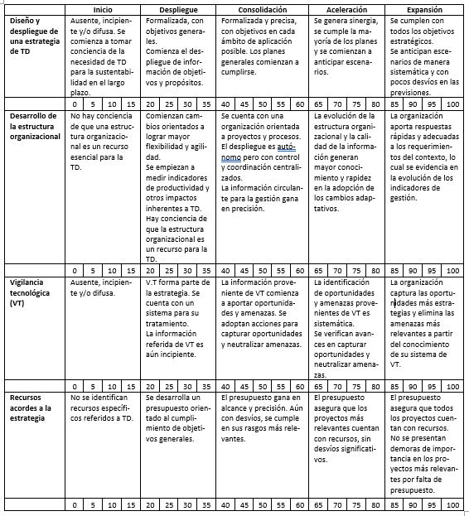

4.1 Res Lid y Estr
 | AUTOEVALUACIÓN PNCTD – RESULTADOS DE LIDERAZGO Y ESTRATEGIA ©Fundación Premio Nacional a la Calidad
 | VERSIÓN: | 1.1 |  |  |  |  |  |  |  |  | FECHA: | 2025-01-16

 | Sub-criterio 4.1 Resultados de Liderazgo y Estrategia (50 puntos)
 | Demuestre los resultados obtenidos, respecto de: La formulación de las estrategias,la definición del estado deseado y el establecimiento de objetivos para que la organización logre alcanzarlos con relación a la gestión de la Transformacion Digital.

 | ATENCIÓN: Cada uno de los indicadores debe tener un ciclo o período ANUAL. En la matriz, reemplace en la celda Nombre, Objetivo, y Referencia, lo que corresponda al Indicador seleccionado. Los gráficos a continuación son como apoyo y de ejemplo, pueden ser utilizados o no, debajo de cada indicador encontrará un espacio donde insertar gráficos propios, y puede sumar más información gráfica en la pestaña Gráficos e Imágenes.

Indicador 1
Indicador 1
 |  |  | Año 1 | Año 2 | Año 3 | Año 4 | Año 5
Nombre del indicador |  |  | 3 | 5.5 | 3 | 3 | 4
Objetivo |  |  | 5 | 4 | 5 | 5 | 5
Referencia comparativa |  |  | 2 | 2 | 10 | 2 | 3

 | Si corresponde, indicar la fórmula del indicador

 | En caso de desvíos, explicar causa y acciones tomadas

 | Gráficos propios de la empresa

Indicador 2
Indicador 2
 |  |  | Año 1 | Año 2 | Año 3 | Año 4 | Año 5
Nombre del indicador |  |  | 6 | 5.5 | 5 | 6 | 3
Objetivo |  |  | 5 | 5 | 7 | 2 | 7
Referencia comparativa |  |  | 4 | 1 | 5 | 3 | 4

 | Si corresponde, indicar la fórmula del indicador

 | En caso de desvíos, explicar causa y acciones tomadas

 | Gráficos propios de la empresa

Indicador 3
Indicador 3
 |  |  | Año 1 | Año 2 | Año 3 | Año 4 | Año 5
Nombre del indicador |  |  | 6 | 5.5 | 5 | 3 | 3
Objetivo |  |  | 5 | 5 | 7 | 2 | 7
Referencia comparativa |  |  | 4 | 1 | 5 | 4 | 4

 | Si corresponde, indicar la fórmula del indicador

 | En caso de desvíos, explicar causa y acciones tomadas

 | Gráficos propios de la empresa

Indicador 4
Indicador 4
 |  |  | Año 1 | Año 2 | Año 3 | Año 4 | Año 5
Nombre del indicador |  |  | 6 | 1 | 3 | 3 | 4
Objetivo |  |  | 5 | 4 | 7 | 5 | 5
Referencia comparativa |  |  | 2 | 3 | 3 | 2 | 3

 | Si corresponde, indicar la fórmula del indicador

 | En caso de desvíos, explicar causa y acciones tomadas

 | Gráficos propios de la empresa

Indicador 5
Indicador 5
 |  |  | Año 1 | Año 2 | Año 3 | Año 4 | Año 5
Nombre del indicador |  |  | 6 | 5.5 | 5 | 6 | 3
Objetivo |  |  | 5 | 5 | 7 | 2 | 7
Referencia comparativa |  |  | 4 | 1 | 5 | 3 | 4

 | Si corresponde, indicar la fórmula del indicador

 | En caso de desvíos, explicar causa y acciones tomadas

 | Gráficos propios de la empresa

Indicador 6
Indicador 6
 |  |  | Año 1 | Año 2 | Año 3 | Año 4 | Año 5
Nombre del indicador |  |  | 6 | 5.5 | 10 | 6 | 3
Objetivo |  |  | 7 | 8 | 7 | 9 | 5
Referencia comparativa |  |  | 2 | 7 | 4 | 8 | 4

 | Si corresponde, indicar la fórmula del indicador

 | En caso de desvíos, explicar causa y acciones tomadas

 | Gráficos propios de la empresa

 | Asignación del porcentaje
 | Resultados de Liderazgo y Estrategia |  |  |  |  |  |  |  |  |  |  |  | 75

 |  |  |  | Prom Calculado |  | Final Asignado
 | Porcentaje del SubCriterio |  |  | 75.0 |  | 75.0 |  | → | 37.5 | Puntos del Sub Criterio

2. Cult y CapHum
 | AUTOEVALUACIÓN PNCTD – CULTURA Y CAPITAL HUMANO ©Fundación Premio Nacional a la Calidad
 | VERSIÓN: | 1.1 |  |  |  |  |  | FECHA: | 2025-01-16

 | Requisitos del Criterio 2 Cultura (100 puntos)

 | Se promueve la generación de un ámbito de trabajo desafiante, convocante de talento y sustentado por políticas que generan compromiso y alineamiento de las personas con la organización y con el proceso de TD.

 | Este Criterio permite entender y evaluar las prácticas y/o metodologías mediante las cuales la conducción de la empresa formula las estrategias de Transformacion Digital, define el estado deseado y establece objetivos estratégicos y operativos para que la organización logre alcanzarlo.
 | Requisitos

5 | a) Establece metodologías para seleccionar y contratar personas con las competencias técnicas necesarias para afrontar la TD.

6 | b) Incorpora a sus programas de capacitación y desarrollo contenidos relacionados con la TD.

7 | c) Establece metodologías de trabajo colaborativas en los proyectos de TD, orientadas a la prueba y experimentación, rapidez, autonomía, empatía hacia el cliente y/o usuario y adecuación del producto y/o servicio.

8 | d) Asegura que los reconocimientos e incentivos, tanto económicos como simbólicos, que adopta para su personal son consistentes y promueven las conductas deseadas en relación con las estrategias de TD.

9 | e) Cuenta y aplica un plan de comunicaciones orientado fortalecer los avances sobre TD.

10 | f) Adopta indicadores cualitativos y cuantitativos para medir la calidad del vínculo de las personas con la organización y con la inserción de TD en las formas de trabajo.

 |  |  |  | ASIGNACIONES |  |  | Competencias y compromiso del personal |  |  | 30.0
 |  |  |  |  |  |  | Metodologias Colaborativas |  |  | 25.0
 |  |  |  |  |  |  | Sistema de Incentivos |  |  | 75.0
 |  |  |  |  |  |  | Comunicacinoes internas/esxternas con grupos de interes |  |  | 65.0
 |  |  | Prom Calculado | Final Asignado
 | Porcentaje del Criterio |  | 48.8 | 45.0 | → | 45 | Puntos del Criterio

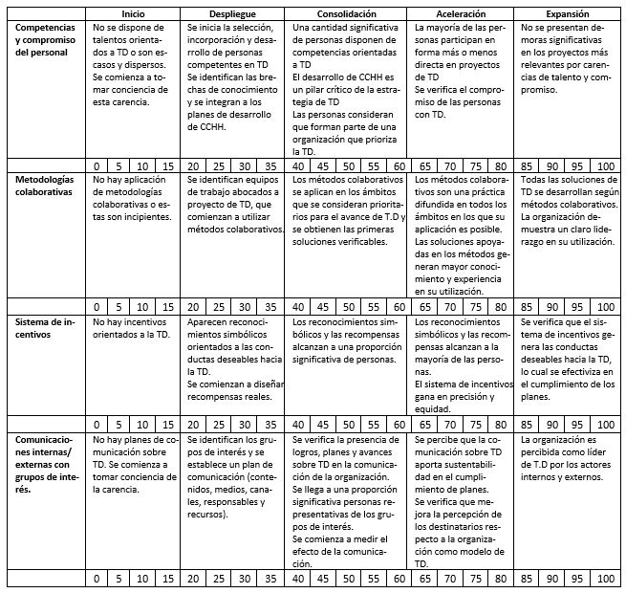

4.2 Res Cult y CapHum
 | AUTOEVALUACIÓN PNCTD – RESULTADOS DE CULTURA Y CAPITAL HUMANO ©Fundación Premio Nacional a la Calidad
 | VERSIÓN: | 1.1 |  |  |  |  |  |  |  |  | FECHA: | 2025-01-16

 | Sub-Criterio 4.2 Resultados de Cultura y Capital Humano (50 puntos)
 | Demuestre los resultados obtenidos, respecto de: La formulación de las estrategias,la definición del estado deseado y el establecimiento de objetivos para que la organización logre alcanzarlos con relación a la gestión de la Transformacion Digital.

 | ATENCIÓN: Cada uno de los indicadores debe tener un ciclo o período ANUAL. En la matriz, reemplace en la celda Nombre, Objetivo, y Referencia, lo que corresponda al Indicador seleccionado. Los gráficos a continuación son como apoyo y de ejemplo, pueden ser utilizados o no, debajo de cada indicador encontrará un espacio donde insertar gráficos propios, y puede sumar más información gráfica en la pestaña Gráficos e Imágenes.

Indicador 1
Indicador 1
 |  |  | Año 1 | Año 2 | Año 3 | Año 4 | Año 5
Nombre del indicador |  |  | 3 | 5.5 | 3 | 3 | 4
Objetivo |  |  | 5 | 4 | 5 | 5 | 5
Referencia comparativa |  |  | 2 | 2 | 10 | 2 | 3

 | Si corresponde, indicar la fórmula del indicador

 | En caso de desvíos, explicar causa y acciones tomadas

 | Gráficos propios de la empresa

Indicador 2
Indicador 2
 |  |  | Año 1 | Año 2 | Año 3 | Año 4 | Año 5
Nombre del indicador |  |  | 6 | 5.5 | 5 | 6 | 3
Objetivo |  |  | 5 | 5 | 7 | 2 | 7
Referencia comparativa |  |  | 4 | 1 | 5 | 3 | 4

 | Si corresponde, indicar la fórmula del indicador

 | En caso de desvíos, explicar causa y acciones tomadas

 | Gráficos propios de la empresa

Indicador 3
Indicador 3
 |  |  | Año 1 | Año 2 | Año 3 | Año 4 | Año 5
Nombre del indicador |  |  | 6 | 5.5 | 5 | 3 | 3
Objetivo |  |  | 5 | 5 | 7 | 2 | 7
Referencia comparativa |  |  | 4 | 1 | 5 | 4 | 4

 | Si corresponde, indicar la fórmula del indicador

 | En caso de desvíos, explicar causa y acciones tomadas

 | Gráficos propios de la empresa

Indicador 4
Indicador 4
 |  |  | Año 1 | Año 2 | Año 3 | Año 4 | Año 5
Nombre del indicador |  |  | 6 | 1 | 3 | 3 | 4
Objetivo |  |  | 5 | 4 | 7 | 5 | 5
Referencia comparativa |  |  | 2 | 3 | 3 | 2 | 3

 | Si corresponde, indicar la fórmula del indicador

 | En caso de desvíos, explicar causa y acciones tomadas

 | Gráficos propios de la empresa

Indicador 5
Indicador 5
 |  |  | Año 1 | Año 2 | Año 3 | Año 4 | Año 5
Nombre del indicador |  |  | 6 | 5.5 | 5 | 6 | 3
Objetivo |  |  | 5 | 5 | 7 | 2 | 7
Referencia comparativa |  |  | 4 | 1 | 5 | 3 | 4

 | Si corresponde, indicar la fórmula del indicador

 | En caso de desvíos, explicar causa y acciones tomadas

 | Gráficos propios de la empresa

Indicador 6
Indicador 6
 |  |  | Año 1 | Año 2 | Año 3 | Año 4 | Año 5
Nombre del indicador |  |  | 6 | 5.5 | 10 | 6 | 3
Objetivo |  |  | 7 | 8 | 7 | 9 | 5
Referencia comparativa |  |  | 2 | 7 | 4 | 8 | 4

 | Si corresponde, indicar la fórmula del indicador

 | En caso de desvíos, explicar causa y acciones tomadas

 | Gráficos propios de la empresa

 | Asignación del porcentaje
 | Resultados de Cultura y Capital Humano |  |  |  |  |  |  |  |  |  |  |  | 75

 |  |  |  | Prom Calculado |  | Final Asignado
 | Porcentaje del SubCriterio |  |  | 75.0 |  | 75.0 |  | → | 37.5 | Puntos del Sub Criterio

3.1 Plataf. Digitales
 | AUTOEVALUACIÓN PNCTD – SISTEMA DE GESTIÓN ©Fundación Premio Nacional a la Calidad
 | VERSIÓN: | 1.1 |  |  |  |  |  | FECHA: | 2025-01-16

 | Criterio 3. Sistema de Gestión (400 pts totales)

 | Requisitos del Sub criterio 3.1 Plataformas Digitales (50 puntos): Los requisitos que se presentan a continuación deben completarse describiendo las metodologías utilizadas y su grado de despliegue.
 | Requisitos

11 | a) Formula y cumple sus planes respecto a la tecnología.

12 | b) Define el alcance esperado en la aplicación de la tecnología: grupos de interés, procesos, sectores afectados, entre otros factores posibles.

13 | c) Evalúa y adopta decisiones sobre el grado de avance en la utilización efectiva de la tecnología, en correspondencia con los planes.

14 | d) Define los indicadores adecuados para medir el desempeño sobre la tecnología.

15 | e) Asegura el grado de integración y complementación de la tecnología con las otras tecnologías.

 |  |  |  | ASIGNACIONES |  |  | SG Plataformas Digitales |  |  | 25.0

 |  |  | Prom Calculado | Final Asignado
 | Porcentaje del Criterio |  | 25.0 | 25.0 | → | 12.5 | Puntos del Criterio

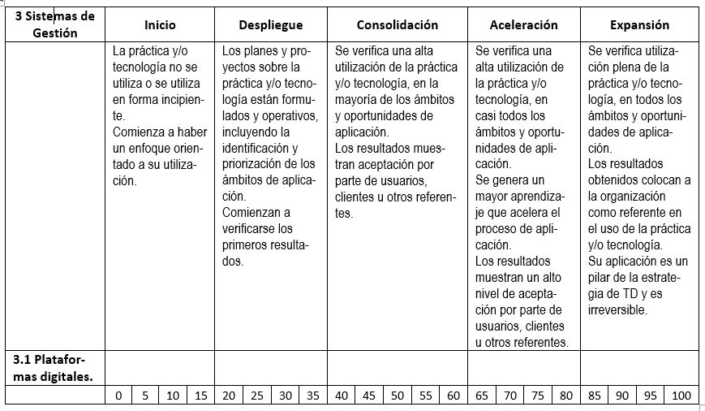

4.3.1 Res SG Pl. Dig.
 | AUTOEVALUACIÓN PNCTD – RESULTADOS DE SISTEMA DE GESTIÓN ©Fundación Premio Nacional a la Calidad
 | VERSIÓN: | 1.1 |  |  |  |  |  |  |  |  | FECHA: | 2025-01-16

 | Criterio 4. Resultados del Sistema de Gestión (300 pts totales)
 | Sub criterio 4.3.1 Resultados de Plataformas Digitales (37,5 puntos)
 | Demuestre que los resultados obtenidos estan alineados y ser demostrativos del estado de madurez asignado para el Sub criterio 3.1. Plataformas Digitales.

 | ATENCIÓN: Cada uno de los indicadores debe tener un ciclo o período ANUAL. En la matriz, reemplace en la celda Nombre, Objetivo, y Referencia, lo que corresponda al Indicador seleccionado. Los gráficos a continuación son como apoyo y de ejemplo, pueden ser utilizados o no, debajo de cada indicador encontrará un espacio donde insertar gráficos propios, y puede sumar más información gráfica en la pestaña Gráficos e Imágenes.

Indicador 1
Indicador 1
 |  |  | Año 1 | Año 2 | Año 3 | Año 4 | Año 5
Nombre del indicador |  |  | 3 | 5.5 | 3 | 3 | 4
Objetivo |  |  | 5 | 4 | 5 | 5 | 5
Referencia comparativa |  |  | 2 | 2 | 10 | 2 | 3

 | Si corresponde, indicar la fórmula del indicador

 | En caso de desvíos, explicar causa y acciones tomadas

 | Gráficos propios de la empresa

Indicador 2
Indicador 2
 |  |  | Año 1 | Año 2 | Año 3 | Año 4 | Año 5
Nombre del indicador |  |  | 6 | 5.5 | 5 | 6 | 3
Objetivo |  |  | 5 | 5 | 7 | 2 | 7
Referencia comparativa |  |  | 4 | 1 | 5 | 3 | 4

 | Si corresponde, indicar la fórmula del indicador

 | En caso de desvíos, explicar causa y acciones tomadas

 | Gráficos propios de la empresa

Indicador 3
Indicador 3
 |  |  | Año 1 | Año 2 | Año 3 | Año 4 | Año 5
Nombre del indicador |  |  | 6 | 5.5 | 5 | 3 | 3
Objetivo |  |  | 5 | 5 | 7 | 2 | 7
Referencia comparativa |  |  | 4 | 1 | 5 | 4 | 4

 | Si corresponde, indicar la fórmula del indicador

 | En caso de desvíos, explicar causa y acciones tomadas

 | Gráficos propios de la empresa

Indicador 4
Indicador 4
 |  |  | Año 1 | Año 2 | Año 3 | Año 4 | Año 5
Nombre del indicador |  |  | 6 | 1 | 3 | 3 | 4
Objetivo |  |  | 5 | 4 | 7 | 5 | 5
Referencia comparativa |  |  | 2 | 3 | 3 | 2 | 3

 | Si corresponde, indicar la fórmula del indicador

 | En caso de desvíos, explicar causa y acciones tomadas

 | Gráficos propios de la empresa

Indicador 5
Indicador 5
 |  |  | Año 1 | Año 2 | Año 3 | Año 4 | Año 5
Nombre del indicador |  |  | 6 | 5.5 | 5 | 6 | 3
Objetivo |  |  | 5 | 5 | 7 | 2 | 7
Referencia comparativa |  |  | 4 | 1 | 5 | 3 | 4

 | Si corresponde, indicar la fórmula del indicador

 | En caso de desvíos, explicar causa y acciones tomadas

 | Gráficos propios de la empresa

Indicador 6
Indicador 6
 |  |  | Año 1 | Año 2 | Año 3 | Año 4 | Año 5
Nombre del indicador |  |  | 6 | 5.5 | 10 | 6 | 3
Objetivo |  |  | 7 | 8 | 7 | 9 | 5
Referencia comparativa |  |  | 2 | 7 | 4 | 8 | 4

 | Si corresponde, indicar la fórmula del indicador

 | En caso de desvíos, explicar causa y acciones tomadas

 | Gráficos propios de la empresa

 | Asignación del porcentaje
 | Resultados del SG de Plataformas Digitales |  |  |  |  |  |  |  |  |  |  |  | 20

 |  |  |  | Prom Calculado |  | Final Asignado
 | Porcentaje del SubCriterio |  |  | 20.0 |  | 20.0 |  | → | 7.5 | Puntos del Sub Criterio

3.2 Des Dig PyS
 | AUTOEVALUACIÓN PNCTD – SISTEMA DE GESTIÓN ©Fundación Premio Nacional a la Calidad
 | VERSIÓN: | 1.1 |  |  |  |  |  | FECHA: | 2025-01-16

 | Criterio 3. Sistema de Gestión (400 pts totales)

 | Requisitos del Sub criterio 3.2 Desarrollo digital de productos y servicios (50 puntos): Los requisitos que se presentan a continuación deben completarse describiendo las metodologías utilizadas y su grado de despliegue y alineamiento con otros requisitos del Modelo.
 | Requisitos

16 | a) Formula y cumple sus planes respecto a la tecnología.

17 | b) Define el alcance esperado en la aplicación de la tecnología: grupos de interés, procesos, sectores afectados, entre otros factores posibles.
...
20 | e) Asegura el grado de integración y complementación de la tecnología con las otras tecnologías.

 |  |  |  | ASIGNACIONES |  |  | SG Desarrollo digital de productos y servicios. |  |  | 70.0

 |  |  | Prom Calculado | Final Asignado
 | Porcentaje del Criterio |  | 70.0 | 70.0 | → | 35 | Puntos del Criterio

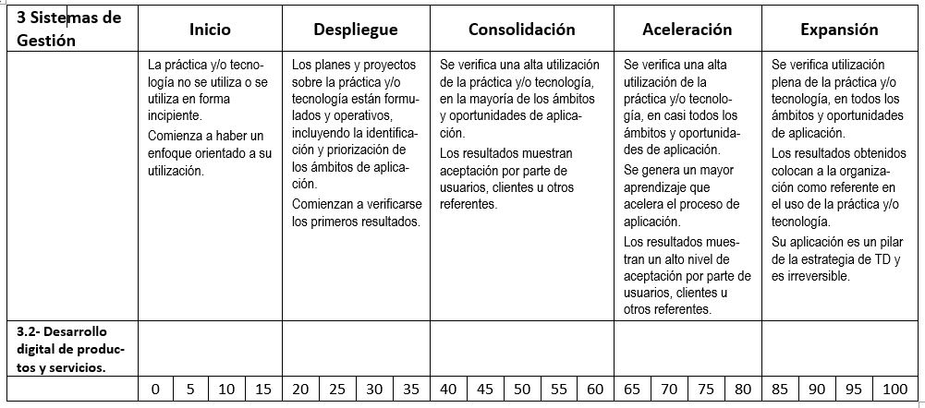

4.3.2 Res SG Des Dig PyS
...
 |  |  |  |  |  |  |  |  | FECHA: | 2025-01-16
...
Indicador 1
 | Año 1 | Año 2 | Año 3 | Año 4 | Año 5
 | 3 | 5.5 | 3 | 3 | 4
 | 5 | 4 | 5 | 5 | 5
 | 2 | 2 | 10 | 2 | 3
...
Indicador 2
 | Año 1 | Año 2 | Año 3 | Año 4 | Año 5
 | 6 | 5.5 | 5 | 6 | 3
 | 5 | 5 | 7 | 2 | 7
 | 4 | 1 | 5 | 3 | 4
...
Indicador 3
 | Año 1 | Año 2 | Año 3 | Año 4 | Año 5
 | 6 | 5.5 | 5 | 3 | 3
 | 5 | 5 | 7 | 2 | 7
 | 4 | 1 | 5 | 4 | 4
...
Indicador 4
 | Año 1 | Año 2 | Año 3 | Año 4 | Año 5
 | 6 | 1 | 3 | 3 | 4
 | 5 | 4 | 7 | 5 | 5
 | 2 | 3 | 3 | 2 | 3
...
Indicador 5
 | Año 1 | Año 2 | Año 3 | Año 4 | Año 5
 | 6 | 5.5 | 5 | 6 | 3
 | 5 | 5 | 7 | 2 | 7
 | 4 | 1 | 5 | 3 | 4
...
Indicador 6
 | Año 1 | Año 2 | Año 3 | Año 4 | Año 5
 | 6 | 5.5 | 10 | 6 | 3
 | 7 | 8 | 7 | 9 | 5
 | 2 | 7 | 4 | 8 | 4
...
Asignación del porcentaje
Resultados del SG de Desarrollo digital de productos y servicios. |  |  |  |  |  |  |  |  |  |  | 30

 |  | Prom Calculado |  | Final Asignado
Porcentaje del SubCriterio |  | 30.0 |  | 30.0 |  | → | 11.25 | Puntos del Sub Criterio

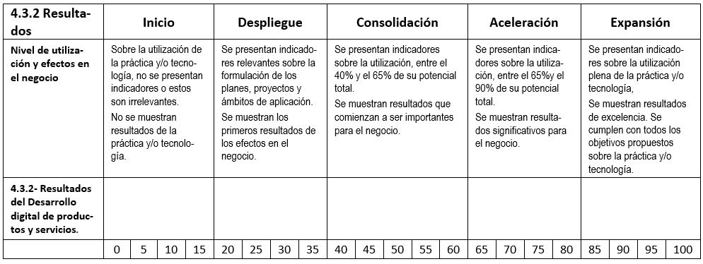

3.3 Mobile y Tracking
...
25 | e) Asegura el grado de integración y complementación de la tecnología con las otras tecnologías.

 |  |  | ASIGNACIONES |  |  | SG Mobile y tracking | 60.0

 |  | Prom Calculado | Final Asignado
 | Porcentaje del Criterio | 60.0 | 60.0 | → | 30 | Puntos del Criterio

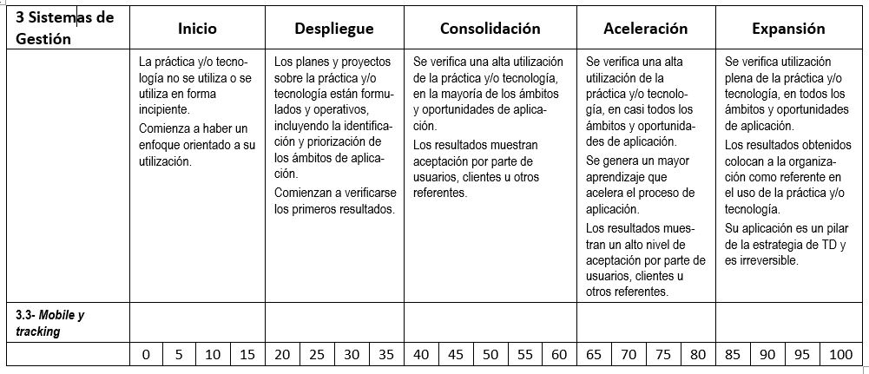

4.3.3 Mobile y Tracking
...
 |  |  |  |  |  |  |  |  | FECHA: | 2025-01-16
...
Indicador 1
 | Año 1 | Año 2 | Año 3 | Año 4 | Año 5
 | 3 | 5.5 | 3 | 3 | 4
 | 5 | 4 | 5 | 5 | 5
 | 2 | 2 | 10 | 2 | 3
...
Indicador 2
 | Año 1 | Año 2 | Año 3 | Año 4 | Año 5
 | 6 | 5.5 | 5 | 6 | 3
 | 5 | 5 | 7 | 2 | 7
 | 4 | 1 | 5 | 3 | 4
...
Indicador 3
 | Año 1 | Año 2 | Año 3 | Año 4 | Año 5
 | 6 | 5.5 | 5 | 3 | 3
 | 5 | 5 | 7 | 2 | 7
 | 4 | 1 | 5 | 4 | 4
...
Indicador 4
 | Año 1 | Año 2 | Año 3 | Año 4 | Año 5
 | 6 | 1 | 3 | 3 | 4
 | 5 | 4 | 7 | 5 | 5
 | 2 | 3 | 3 | 2 | 3
...
Indicador 5
 | Año 1 | Año 2 | Año 3 | Año 4 | Año 5
 | 6 | 5.5 | 5 | 6 | 3
 | 5 | 5 | 7 | 2 | 7
 | 4 | 1 | 5 | 3 | 4
...
Indicador 6
 | Año 1 | Año 2 | Año 3 | Año 4 | Año 5
 | 6 | 5.5 | 10 | 6 | 3
 | 7 | 8 | 7 | 9 | 5
 | 2 | 7 | 4 | 8 | 4
...
Asignación del porcentaje
Resultados del SG de Mobile y tracking |  |  |  |  |  |  |  |  |  |  | 10

 |  | Prom Calculado |  | Final Asignado
Porcentaje del SubCriterio |  | 10.0 |  | 10.0 |  | → | 3.75 | Puntos del Sub Criterio

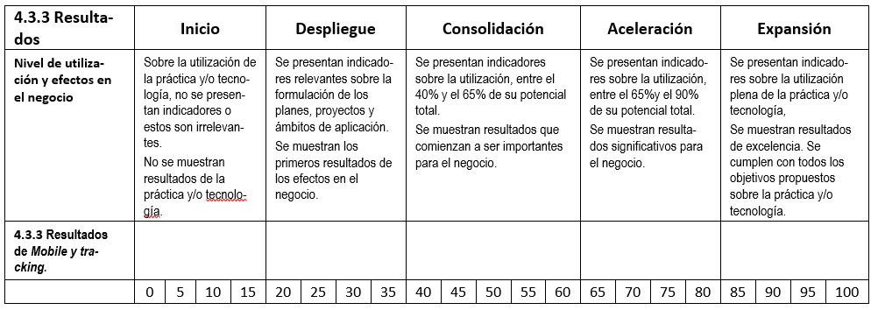

3.4 CRM
...
30 | e) Asegura el grado de integración y complementación de la tecnología con las otras tecnologías.

 |  |  | ASIGNACIONES |  |  | SG de Experiencia del Cliente y del Usuario | 20.0

 |  | Prom Calculado | Final Asignado
 | Porcentaje del Criterio | 20.0 | 20.0 | → | 10 | Puntos del Criterio

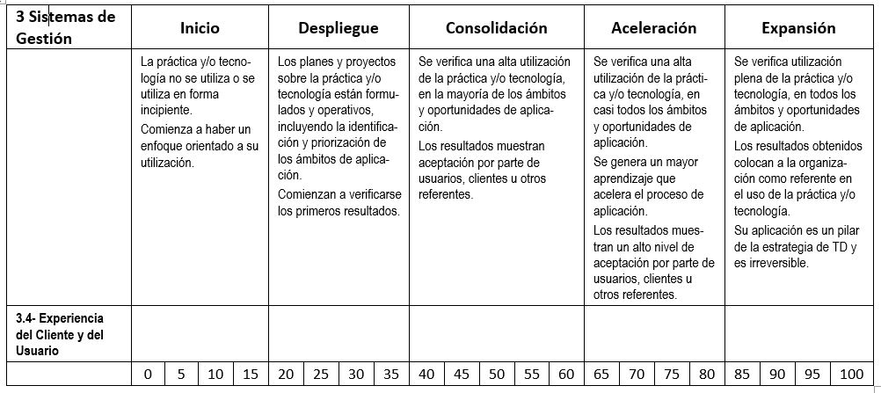

4.3.4 Res CRM
...
 |  |  |  |  |  |  |  |  | FECHA: | 2025-01-16
...
Indicador 1
 | Año 1 | Año 2 | Año 3 | Año 4 | Año 5
 | 3 | 5.5 | 3 | 3 | 4
 | 5 | 4 | 5 | 5 | 5
 | 2 | 2 | 10 | 2 | 3
...
Indicador 2
 | Año 1 | Año 2 | Año 3 | Año 4 | Año 5
 | 6 | 5.5 | 5 | 6 | 3
 | 5 | 5 | 7 | 2 | 7
 | 4 | 1 | 5 | 3 | 4
...
Indicador 3
 | Año 1 | Año 2 | Año 3 | Año 4 | Año 5
 | 6 | 5.5 | 5 | 3 | 3
 | 5 | 5 | 7 | 2 | 7
 | 4 | 1 | 5 | 4 | 4
...
Indicador 4
 | Año 1 | Año 2 | Año 3 | Año 4 | Año 5
 | 6 | 1 | 3 | 3 | 4
 | 5 | 4 | 7 | 5 | 5
 | 2 | 3 | 3 | 2 | 3
...
Indicador 5
 | Año 1 | Año 2 | Año 3 | Año 4 | Año 5
 | 6 | 5.5 | 5 | 6 | 3
 | 5 | 5 | 7 | 2 | 7
 | 4 | 1 | 5 | 3 | 4
...
Indicador 6
 | Año 1 | Año 2 | Año 3 | Año 4 | Año 5
 | 6 | 5.5 | 10 | 6 | 3
 | 7 | 8 | 7 | 9 | 5
 | 2 | 7 | 4 | 8 | 4
...
Asignación del porcentaje
Resultados de Experiencia del Cliente y del Usuario |  |  |  |  |  |  |  |  |  |  | 40

 |  | Prom Calculado |  | Final Asignado
Porcentaje del SubCriterio |  | 40.0 |  | 40.0 |  | → | 15 | Puntos del Sub Criterio

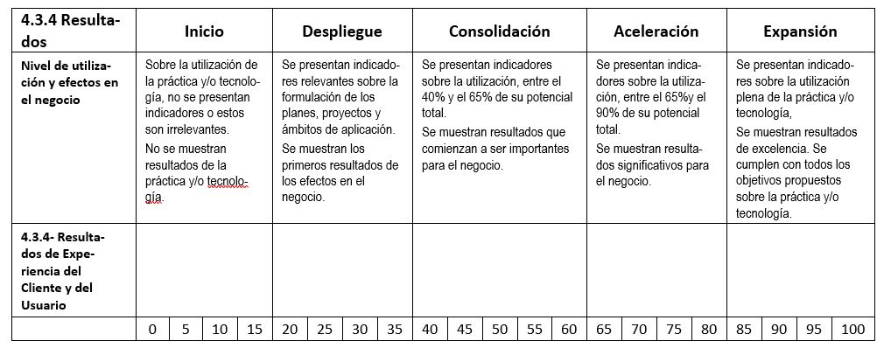

3.5 ML_RBT_IA_IoT
...
35 | e) Asegura el grado de integración y complementación de la tecnología con las otras tecnologías.

 |  |  | ASIGNACIONES |  |  | SG de Learning Machine, Robótica, Inteligencia Artificial (IA) e Internet de las cosas (IoT). | 60.0

 |  | Prom Calculado | Final Asignado
 | Porcentaje del Criterio | 60.0 | 60.0 | → | 30 | Puntos del Criterio

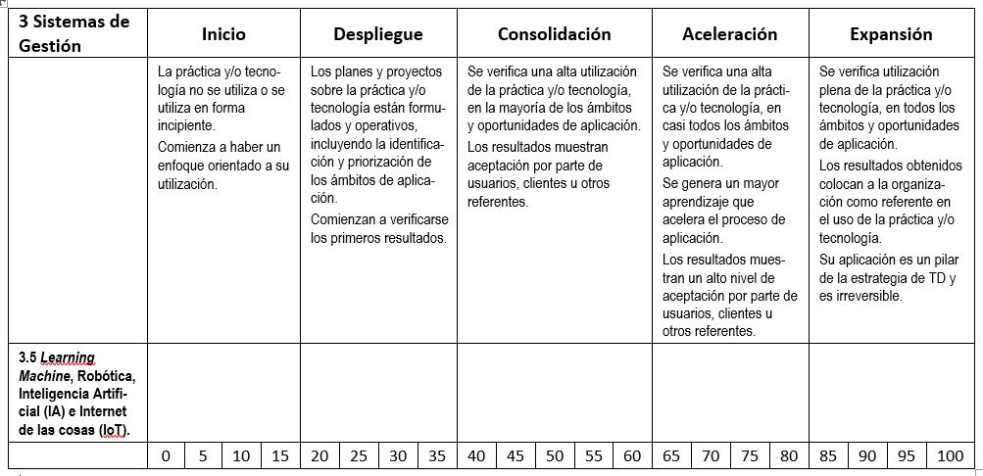

4.3.5 Res ML_RBT_IA_IoT
...
 |  |  |  |  | FECHA: | 2025-01-16
...
Indicador 1
Año 1 | Año 2 | Año 3 | Año 4 | Año 5
3 | 5.5 | 3 | 3 | 4
5 | 4 | 5 | 5 | 5
2 | 2 | 10 | 2 | 3
...
Indicador 2
Año 1 | Año 2 | Año 3 | Año 4 | Año 5
6 | 5.5 | 5 | 6 | 3
5 | 5 | 7 | 2 | 7
4 | 1 | 5 | 3 | 4
...
Indicador 3
Año 1 | Año 2 | Año 3 | Año 4 | Año 5
6 | 5.5 | 5 | 3 | 3
5 | 5 | 7 | 2 | 7
4 | 1 | 5 | 4 | 4
...
Indicador 4
Año 1 | Año 2 | Año 3 | Año 4 | Año 5
6 | 1 | 3 | 3 | 4
5 | 4 | 7 | 5 | 5
2 | 3 | 3 | 2 | 3
...
Indicador 5
Año 1 | Año 2 | Año 3 | Año 4 | Año 5
6 | 5.5 | 5 | 6 | 3
5 | 5 | 7 | 2 | 7
4 | 1 | 5 | 3 | 4
...
Indicador 6
Año 1 | Año 2 | Año 3 | Año 4 | Año 5
6 | 5.5 | 10 | 6 | 3
7 | 8 | 7 | 9 | 5
2 | 7 | 4 | 8 | 4
...

3.6 Cloud
...
40 | e) Asegura el grado de integración y complementación de la tecnología con las otras tecnologías.

 |  |  | ASIGNACIONES |  |  | SG de Cloud. Computación en la nube. | 60.0

 |  | Prom Calculado | Final Asignado
 | Porcentaje del Criterio | 60.0 | 60.0 | → | 30 | Puntos del Criterio

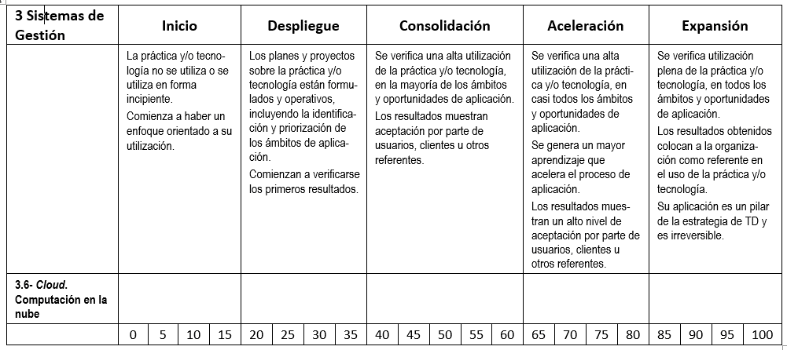

4.3.6 Res Cloud
...
 |  |  |  |  |  |  |  |  | FECHA: | 2025-01-16
...
Indicador 1
 | Año 1 | Año 2 | Año 3 | Año 4 | Año 5
 | 3 | 5.5 | 3 | 3 | 4
 | 5 | 4 | 5 | 5 | 5
 | 2 | 2 | 10 | 2 | 3
...
Indicador 2
 | Año 1 | Año 2 | Año 3 | Año 4 | Año 5
 | 6 | 5.5 | 5 | 6 | 3
 | 5 | 5 | 7 | 2 | 7
 | 4 | 1 | 5 | 3 | 4
...
Indicador 3
 | Año 1 | Año 2 | Año 3 | Año 4 | Año 5
 | 6 | 5.5 | 5 | 3 | 3
 | 5 | 5 | 7 | 2 | 7
 | 4 | 1 | 5 | 4 | 4
...
Indicador 4
 | Año 1 | Año 2 | Año 3 | Año 4 | Año 5
 | 6 | 1 | 3 | 3 | 4
 | 5 | 4 | 7 | 5 | 5
 | 2 | 3 | 3 | 2 | 3
...
Indicador 5
 | Año 1 | Año 2 | Año 3 | Año 4 | Año 5
 | 6 | 5.5 | 5 | 6 | 3
 | 5 | 5 | 7 | 2 | 7
 | 4 | 1 | 5 | 3 | 4
...
Indicador 6
 | Año 1 | Año 2 | Año 3 | Año 4 | Año 5
 | 6 | 5.5 | 10 | 6 | 3
 | 7 | 8 | 7 | 9 | 5
 | 2 | 7 | 4 | 8 | 4
...
Asignación del porcentaje
Resultados de Cloud. Computación en la nube |  |  |  |  |  |  |  |  |  |  | 15

 |  | Prom Calculado |  | Final Asignado
Porcentaje del SubCriterio |  | 15.0 |  | 15.0 |  | → | 5.625 | Puntos del Sub Criterio

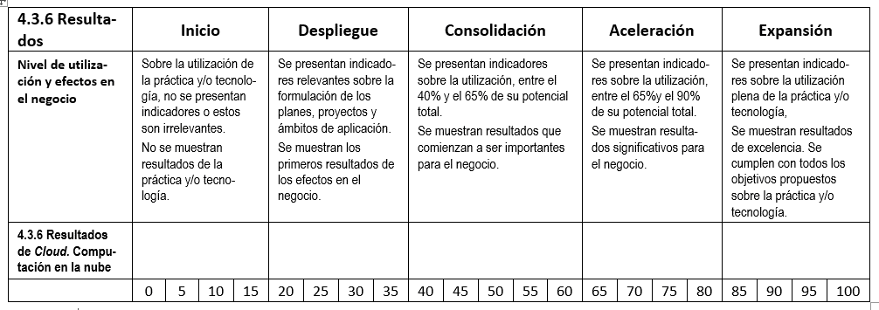

3.7 IntDatos y Analytics
...
45 | e) Asegura el grado de integración y complementación de la tecnología con las otras tecnologías.

 |  |  | ASIGNACIONES |  |  | SG de Inteligencia de datos y Analytics | 65.0

 |  | Prom Calculado | Final Asignado
 | Porcentaje del Criterio | 65.0 | 65.0 | → | 32.5 | Puntos del Criterio

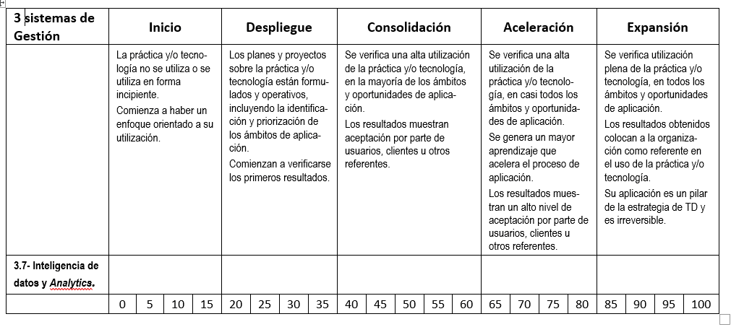

4.3.7 Res IntDatos y Analytics
...
 |  |  |  |  |  |  |  |  | FECHA: | 2025-01-16
...
Indicador 1
 | Año 1 | Año 2 | Año 3 | Año 4 | Año 5
 | 3 | 5.5 | 3 | 3 | 4
 | 5 | 4 | 5 | 5 | 5
 | 2 | 2 | 10 | 2 | 3
...
Indicador 2
 | Año 1 | Año 2 | Año 3 | Año 4 | Año 5
 | 6 | 5.5 | 5 | 6 | 3
 | 5 | 5 | 7 | 2 | 7
 | 4 | 1 | 5 | 3 | 4
...
Indicador 3
 | Año 1 | Año 2 | Año 3 | Año 4 | Año 5
 | 6 | 5.5 | 5 | 3 | 3
 | 5 | 5 | 7 | 2 | 7
 | 4 | 1 | 5 | 4 | 4
...
Indicador 4
 | Año 1 | Año 2 | Año 3 | Año 4 | Año 5
 | 6 | 1 | 3 | 3 | 4
 | 5 | 4 | 7 | 5 | 5
 | 2 | 3 | 3 | 2 | 3
...
Indicador 5
 | Año 1 | Año 2 | Año 3 | Año 4 | Año 5
 | 6 | 5.5 | 5 | 6 | 3
 | 5 | 5 | 7 | 2 | 7
 | 4 | 1 | 5 | 3 | 4
...
Indicador 6
 | Año 1 | Año 2 | Año 3 | Año 4 | Año 5
 | 6 | 5.5 | 10 | 6 | 3
 | 7 | 8 | 7 | 9 | 5
 | 2 | 7 | 4 | 8 | 4
...
Asignación del porcentaje
Resultados de Inteligencia de datos y Analytics. |  |  |  |  |  |  |  |  |  |  | 80

 |  | Prom Calculado |  | Final Asignado
Porcentaje del SubCriterio |  | 80.0 |  | 80.0 |  | → | 30 | Puntos del Sub Criterio

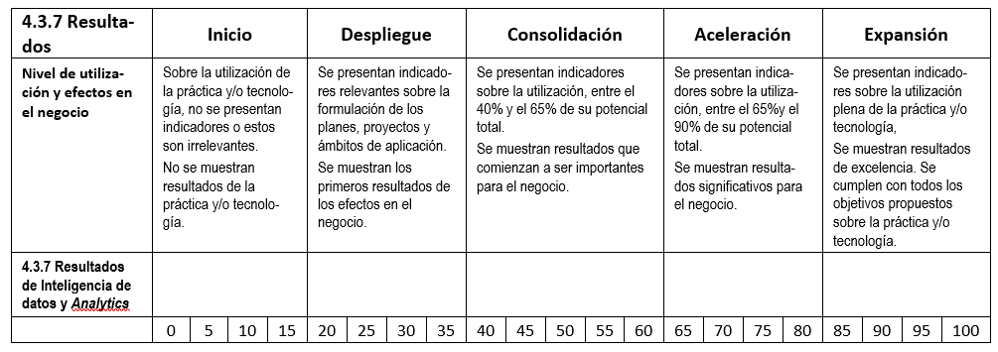

4.3.8 Res Seg Datosy BKCH
...
 |  |  |  |  |  |  |  |  | FECHA: | 2025-01-16
...
Indicador 1
 | Año 1 | Año 2 | Año 3 | Año 4 | Año 5
 | 3 | 5.5 | 3 | 3 | 4
 | 5 | 4 | 5 | 5 | 5
 | 2 | 2 | 10 | 2 | 3
...
Indicador 2
 | Año 1 | Año 2 | Año 3 | Año 4 | Año 5
 | 6 | 5.5 | 5 | 6 | 3
 | 5 | 5 | 7 | 2 | 7
 | 4 | 1 | 5 | 3 | 4
...
Indicador 3
 | Año 1 | Año 2 | Año 3 | Año 4 | Año 5
 | 6 | 5.5 | 5 | 3 | 3
 | 5 | 5 | 7 | 2 | 7
 | 4 | 1 | 5 | 4 | 4
...
Indicador 4
 | Año 1 | Año 2 | Año 3 | Año 4 | Año 5
 | 6 | 1 | 3 | 3 | 4
 | 5 | 4 | 7 | 5 | 5
 | 2 | 3 | 3 | 2 | 3
...
Indicador 5
 | Año 1 | Año 2 | Año 3 | Año 4 | Año 5
 | 6 | 5.5 | 5 | 6 | 3
 | 5 | 5 | 7 | 2 | 7
 | 4 | 1 | 5 | 3 | 4
...
Indicador 6
 | Año 1 | Año 2 | Año 3 | Año 4 | Año 5
 | 6 | 5.5 | 10 | 6 | 3
 | 7 | 8 | 7 | 9 | 5
 | 2 | 7 | 4 | 8 | 4
...
Asignación del porcentaje
Resultados de Seguridad Informática y Blockchain. |  |  |  |  |  |  |  |  |  |  | 25

 |  | Prom Calculado |  | Final Asignado
Porcentaje del SubCriterio |  | 25.0 |  | 25.0 |  | → | 9.375 | Puntos del Sub Criterio

